Лист1
Задание 1
№ | Название | Предусловие | Шаги | Ожидаемый результат
TC-01 | Поиск через нажатие клавиши Enter | Открыта десктопная версия ya.ru, строка поиска активна | 1. Ввести в строку поиска запрос (например, «прогноз погоды») 2. Нажать Enter | Происходит переход на страницу выдачи поиска; в результатах отображается информация по введённому запросу
TC-02 | Поиск через кнопку перехода к запросу | Открыта десктопная версия ya.ru, строка поиска активна | 1. Ввести в строку поиска запрос (например, «прогноз погоды») 2. Нажать на кнопку перехода к запросу | Происходит переход на страницу выдачи поиска с результатами по запросу
TC-03 | Поиск через выбор подсказки | Открыта десктопная версия ya.ru, строка поиска активна | 1. Ввести начало запроса, например «прогноз» 2. Нажать на любую подсказку (например, «прогноз погоды Челябинск») | 1. Появляется выпадающий список подсказок 2. Происходит переход на страницу выдачи поиска с результатами по выбранной подсказке
TC-04 | Поиск через голосовой ввод | Открыта десктопная версия ya.ru, строка поиска активна, микрофон доступен и разрешён | 1. Нажать на иконку микрофона в строке поиска 2. Произнести голосовой запрос, например «погода в Москве» 3. Дождаться перехода на страницу поиска | Речь распознаётся, текст запроса появляется в строке поиска Происходит переход на страницу выдачи поиска с результатами по распознанному голосовому запросу
TC-05 | Поиск по картинке | Открыта десктопная версия ya.ru, строка поиска активна | 1. Нажать на иконку "Поиск по картинке" в строке поиска 2. Загрузить картинку 3. Нажать кнопку найти | 1. Открывается интерфейс загрузки изображения 2. Изображение загружается, появляется превью 3. Происходит переход на страницу выдачи поиска с результатами по загруженному изображению
TC-06 | Поиск спецсимволов и цифр | Открыта десктопная версия ya.ru, строка поиска активна | 1. Ввести запрос: 2025+тест#код 2. Нажать Enter или кнопку перехода к запросу | 1. Запрос принят строкой поиска 2. Переход на страницу выдачи, поиск выполняется без критических ошибок
TC-07 | Поиск с пустым запросом | Открыта десктопная версия ya.ru, строка поиска активна | 1. Оставить строку поиска пустой 2. Нажать Enter или кнопку перехода к запросу | Переход на страницу выдачи не происходит; пользователь остаётся на ya.ru

Задание 2

№ | Заголовок | Приоритет | Предусловия | Шаги | Ожидаемый результат | Фактический результат | Приложения
BUG-01 | Для города Челябинск в бесконечной ленте отображается крайне мало рекомендаций (контент практически отсутствует) | Medium | – Десктопная или тач-версия ya.ru – Город в настройках изменён на Челябинск (https://ya.ru/tune/geo) – Бесконечная лента включена (https://ya.ru/tune/home) | Прокручивать бесконечную ленту вниз | Лента должна регулярно подгружать новый релевантный контент (новости, статьи, рекомендации) для выбранного города | Лента содержит крайне мало рекомендаций для выбранного в настройках города
BUG-02 | В бесконечной ленте изображение на превью не соответствует текстовому описанию / заголовку карточки | Medium | – Десктопная или тач-версия ya.ru – Город в настройках изменён на Челябинск (https://ya.ru/tune/geo) – Бесконечная лента включена (https://ya.ru/tune/home) | 1. Прокручивать бесконечную ленту вниз 2. Визуально сравнивать картинку (фото/изображение) и текст заголовка/описания в каждой карточке рекомендации | Изображение на превью должно соответствовать текстовому описанию и заголовку карточки (быть релевантным и не вводить пользователя в заблуждение) | Найдены карточки, где содержание картинки и текста противоречат друг другу. Пример: на превью изображены шорты, а в заголовке указано «Джеггинсы». Возможны и другие несоответствия | 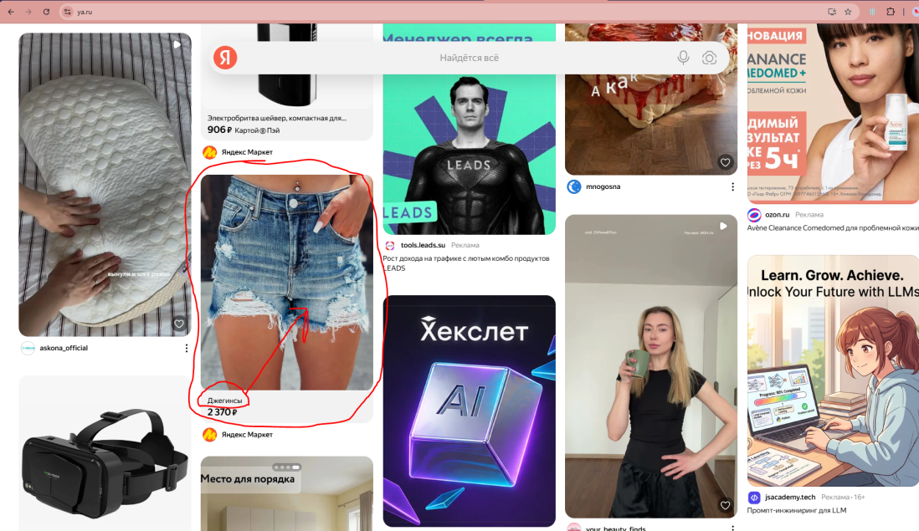
BUG-03 | В бесконечной ленте отсутствует кнопка / элемент управления для быстрого возврата в начало страницы | Low | – Десктопная или тач-версия ya.ru – Город в настройках изменён на Челябинск (https://ya.ru/tune/geo) – Бесконечная лента включена (https://ya.ru/tune/home) | 1. Прокрутить бесконечную ленту вниз на несколько «подгрузок» контента (чтобы уйти далеко от начала страницы) 2. Визуально осмотреть интерфейс (особенно правый нижний угол экрана) | При прокрутке страницы вниз (например, на 1–2 экрана) в правом нижнем углу должна появляться плавающая кнопка «Наверх» / стрелка вверх / «↑». При нажатии на неё страница плавно прокручивается к началу | На странице отсутствует кнопка «Наверх» или любой другой элемент (например, плавающая стрелка), позволяющий быстро вернуться в начало ленты. Пользователь вынужден вручную скроллить страницу вверх | 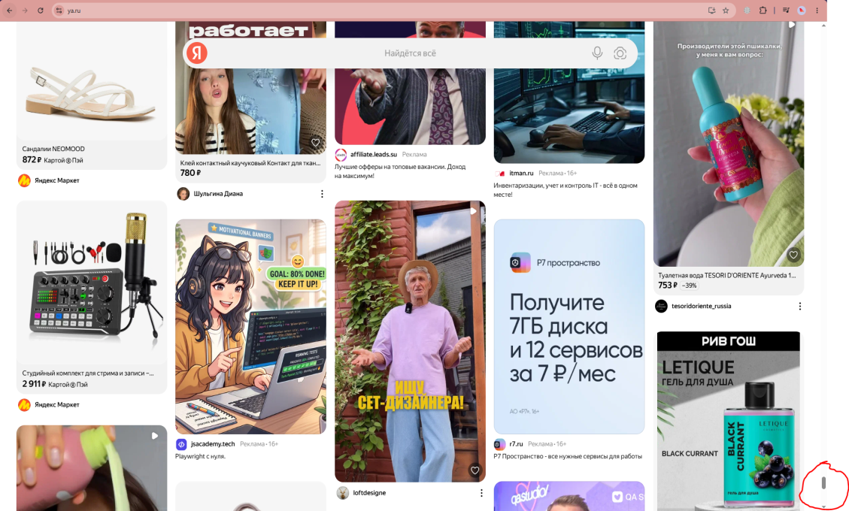

 | Окружение: Браузер: Google Chrome, Версия: 148.0.7778.179 (официальная сборка) (64 бит) ОС: Windows 10 Pro, 64-разрядная

